TDSheet
 | ТОО «Северо-Казахстанская текстильная компания «СКТК» 150000, Республика Казахстан, Северо-Казахстанская область, г. Петропавловск, ул. Конституции Казахстана,30, тел. 8 (7152) 36 09 27, 46 21 58 БИН 081140013894

 | Склад 5(Маруся - кпб)

Товар | Код | Рисунок | Остаток | Цена, тг | Заказ | Сумма
ВНЕШНЯЯ ЗАКУПКА | 297244 |  | 151
Внешняя закупка | 617784 |  | 151
Внешняя закупка СобственныеТМ | 574171 |  | 151
КПБ СТМ | 574248 |  | 151
КПБ поплин СТМ | 574250 |  | 151
КПБ поплин Маруся | 598613 |  | 151
КПБ поплин Маруся 1,5сп | 598614 |  | 38
КПБ ТМ Маруся поплин 1,5сп ТВ Амазония 9024/1+9025 | 653806 | 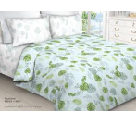 | 2 | 10316 |  | 0
КПБ ТМ Маруся поплин 1,5сп ТВ Анабель 7893/1+7893/2 | 653807 | 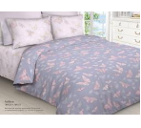 | 4 | 10316 |  | 0
КПБ ТМ Маруся поплин 1,5сп ТВ Атлантик 9224/1+9225 | 653808 | 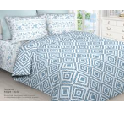 | 3 | 10316 |  | 0
КПБ ТМ Маруся поплин 1,5сп ТВ Беатрис 9026/1+9136 | 653809 | 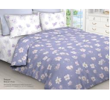 | 3 | 10316 |  | 0
КПБ ТМ Маруся поплин 1,5сп ТВ Клемон 7362+7363 | 653810 | 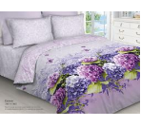 | 2 | 10316 |  | 0
КПБ ТМ Маруся поплин 1,5сп ТВ Коралловый риф 9226+9227 | 653811 | 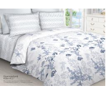 | 3 | 10316 |  | 0
КПБ ТМ Маруся поплин 1,5сп ТВ Корнелия 9027/2+9028 | 653812 | 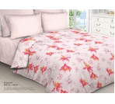 | 4 | 10316 |  | 0
КПБ ТМ Маруся поплин 1,5сп ТВ Мишель 5653+5654 | 653813 | 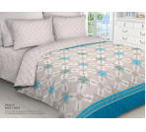 | 2 | 10316 |  | 0
КПБ ТМ Маруся поплин 1,5сп ТВ Наргиз 7471+7472 | 653814 | 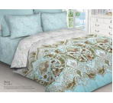 | 3 | 10316 |  | 0
КПБ ТМ Маруся поплин 1,5сп ТВ Ринальди 4616/2 | 653815 | 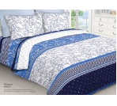 | 4 | 10316 |  | 0
КПБ ТМ Маруся поплин 1,5сп ТВ Розали 4654+4655 | 653816 | 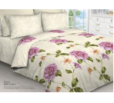 | 4 | 10316 |  | 0
КПБ ТМ Маруся поплин 1,5сп ТВ Рошель 5107+5108 | 653817 | 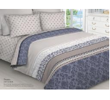 | 2 | 10316 |  | 0
КПБ ТМ Маруся поплин 1,5сп ТВ Шерил 5438+5439 | 653818 | 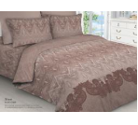 | 2 | 10316 |  | 0
КПБ поплин Маруся 2,0сп | 598615 |  | 79 | 0 |  | 0
КПБ ТМ Маруся поплин 2,0сп ТВ Амазония 9024/1+9025 | 653794 |  | 8 | 12651 |  | 0
КПБ ТМ Маруся поплин 2,0сп ТВ Анабель 7893/1+7893/2 | 653795 |  | 6 | 12651 |  | 0
КПБ ТМ Маруся поплин 2,0сп ТВ Атлантик 9224/1+9225 | 653796 |  | 6 | 12651 |  | 0
КПБ ТМ Маруся поплин 2,0сп ТВ Беатрис 9026/1+9136 | 653797 |  | 6 | 12651 |  | 0
КПБ ТМ Маруся поплин 2,0сп ТВ Клемон 7362+7363 | 653793 |  | 5 | 12651 |  | 0
КПБ ТМ Маруся поплин 2,0сп ТВ Коралловый риф 9226+9227 | 653798 |  | 6 | 12651 |  | 0
КПБ ТМ Маруся поплин 2,0сп ТВ Корнелия 9027/2+9028 | 653799 |  | 6 | 12651 |  | 0
КПБ ТМ Маруся поплин 2,0сп ТВ Мишель 5653+5654 | 653800 |  | 6 | 12651 |  | 0
КПБ ТМ Маруся поплин 2,0сп ТВ Наргиз 7471+7472 | 653801 |  | 6 | 12651 |  | 0
КПБ ТМ Маруся поплин 2,0сп ТВ Ринальди 4616/2 | 653802 |  | 6 | 12651 |  | 0
КПБ ТМ Маруся поплин 2,0сп ТВ Розали 4654+4655 | 653803 |  | 7 | 12651 |  | 0
КПБ ТМ Маруся поплин 2,0сп ТВ Рошель 5107+5108 | 653804 |  | 5 | 12651 |  | 0
КПБ ТМ Маруся поплин 2,0сп ТВ Шерил 5438+5439 | 653805 |  | 6 | 12651 |  | 0
КПБ поплин Маруся евро | 598616 |  | 34 | 0 |  | 0
КПБ ТМ Маруся поплин евро ТВ Анабель 7893/1+7893/2 | 653782 |  | 2 | 13956 |  | 0
КПБ ТМ Маруся поплин евро ТВ Атлантик 9224/1+9225 | 653783 |  | 3 | 13956 |  | 0
КПБ ТМ Маруся поплин евро ТВ Беатрис 9026/1+9136 | 653784 |  | 3 | 13956 |  | 0
КПБ ТМ Маруся поплин евро ТВ Клемон 7362+7363 | 653780 |  | 3 | 13956 |  | 0
КПБ ТМ Маруся поплин евро ТВ Коралловый риф 9226+9227 | 653785 |  | 3 | 13956 |  | 0
КПБ ТМ Маруся поплин евро ТВ Корнелия 9027/2+9028 | 653786 |  | 3 | 13956 |  | 0
КПБ ТМ Маруся поплин евро ТВ Мишель 5653+5654 | 653787 |  | 3 | 13956 |  | 0
КПБ ТМ Маруся поплин евро ТВ Наргиз 7471+7472 | 653788 |  | 3 | 13956 |  | 0
КПБ ТМ Маруся поплин евро ТВ Ринальди 4616/2 | 653789 |  | 3 | 13956 |  | 0
КПБ ТМ Маруся поплин евро ТВ Розали 4654+4655 | 653790 |  | 5 | 13956 |  | 0
КПБ ТМ Маруся поплин евро ТВ Рошель 5107+5108 | 653791 |  | 3 | 13956 |  | 0

 |  |  |  |  | ИТОГО | 0

